Legacy Project 설치
ProjectLegacyTutorialFull 폴더 복사
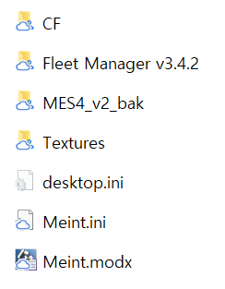

CIROS 실행
MES4 실행
FleetManager 실행
FleetManager에서 MES connect
MES4에서 Pland Order 실행
CIROS에서 Simulation Start

ICUBE Core ERP 설치
* ICUBE Core ERP 설치

 | STEP1) ICUBE 핵심 ERP용 SQL Server 인스턴스(DUZON_CORE) 설치
 |  | SQL 서버 개발자 버전 설치용 ISO 디스크에서 setup 실행
 |  | SQL Serve 설치 센터
 |  |  | 새 SQL Server 독립 실행형 설치 또는 기존 설치에 기능 추가
 |  |  | SQL Server 2022 새로 설치 선택
 |  |  | 무료 버전 지정 (Developer)
 |  |  | 라이선스 조건 동의
 |  |  | 기능 선택
 |  |  |  | 데이터베이스 엔진 서비스
 |  |  |  | SQL Server 복제
 |  |  |  | SQL 클라이언트 연결 SDK
 |  |  | 인스턴스 구성 > 명명된 인스턴스에 DUZON_CORE 입력
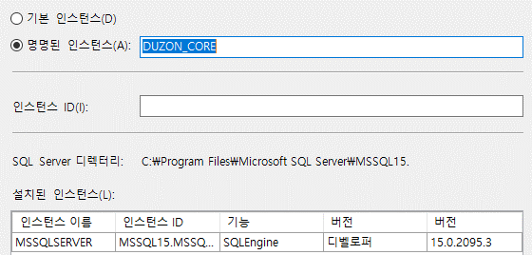

 |  |  | 서버 구성 > 서비스 계정 이름을 NT AUTHORITY\SYSTEM 선택 |  |  |  |  | → 계정 목록 중 SYSTEM을 선택

 |  |  | 데이터베이스 엔진 구성 > 인증 모드에서 혼합 모드 선택 후 암호는 ejwhs12#$을 입력
 |  |  | 데이터베이스 엔진 구성 > SQL Server 관리자 지정에서 현재 사용자를 추가하고 추가버튼 클릭하여 adminstrator, administrators를 추가
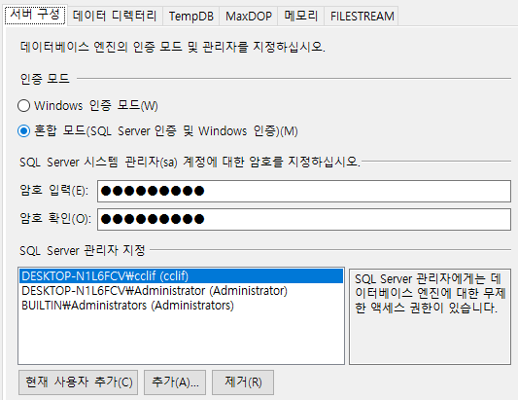

 |  |  | 설치 준비 > 설치

 | STEP2) DUZON_CORE SQL 서버 설정
 |  | 컴퓨터 관리 실행
 |  | > 서비스 및 응용 프로그램
 |  | > SQL Server 구성 관리자
 |  | > SQL Server 네트워크 구성
 |  | > DUZON_CORE에 대한 프로토콜
 |  |  | 공유메모리, 명명된 파이프, TCP/IP 모두 사용으로 변경
 |  |  | TCP/IP IP주소 탭에서 맨 하단 TCP포트에 포트번호 6539를 입력
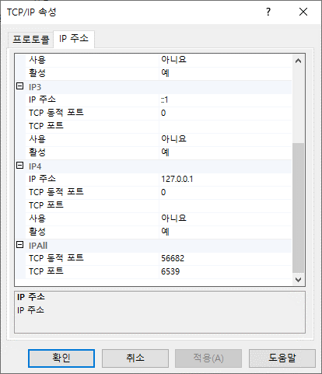

 |  | > SQL Server 서비스
 |  |  | SQL Server (DUZON_CORE) 재실행

 | STEP3) CoreCheck.exe 프로그램을 이용하여 ICUBE Core ERP 사용을 위한 SQL 서버 로그인 계정 (CORECUBE) 만들기
 |  | CoreCheck.exe 프로그램 실행
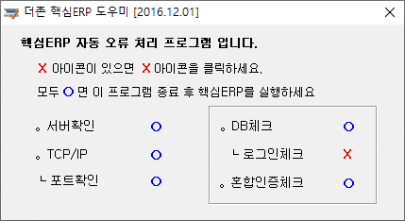

[주의] 자동으로 생성되는 SQL 서버 로그인 계정인 CORECUBE의 비밀번호는 확인할 방법이 없다.
CORECUBE 로그인계정은 ICUBE Core ERP 클라이언트 프로그램이
ICUBE Core ERP용 SQL Server에 접속하기 위한 네부 계정이다.
즉, 사용자는 CORECUBE 계정으로는 SQL DUZON_CORE 서버 인스턴스에 접속을 할 수 없고
windows 계정이나 sa 계정 또는 사용자가 생성한 계정들로만 접속이 가능하다.

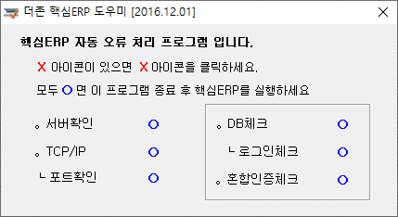

 | STEP4) ICUBE 핵심 ERP 설치 프로그램 CoreCubeSetup.exe 실행
 |  | [참고] ICUBE 핵심 ERP 로그인
 |  |  | 핵심 ERP 로그인 계정은 ICUBE 핵심 ERP 프로그램 사용 인증 성격의 계정으로 일반적인 SQL 서버 로그인 계정과는 다르다.
 |  |  | 초기 핵심 ERP 로그인 계정 정보
 |  |  |  | 회사코드 | 0000
 |  |  |  | 사원코드 | SYSTEM
 |  |  |  | 사원번호 | SYSTEM
 | STEP5) DZCORECUBE_base DB 복원
 |  | DZCORECUBE_base.BAK 파일 복원 |  |  |  | -> | DZCORECUBE로 복원 됨
 |  |  | ICUBE 핵심 ERP DB명은 DZCORECUBE로 고정되어 있다.

